Egen transport - Kalkylator
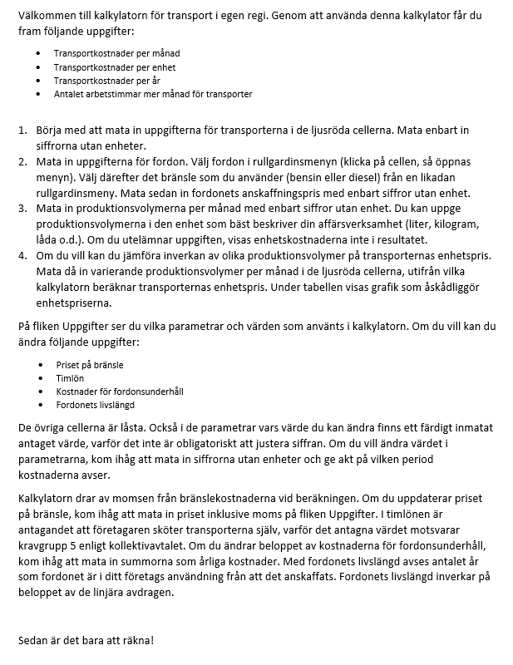
Uppgifter om transporten | Mata in uppgifterna nedan | Transportkostnader |  | Euro (€)
Antalet transporter per vecka (i genomsnitt) | 4 | Transportkostnader per månad
En transportsträcka i kilometer (i genomsnitt) | 200 |  | Lönekostnadernas andel | 751.08
Antalet stopp/transport | 5 |  | Bränslekostnader (exkl. moms) | 0.00
 |  |  | Fordonsunderhåll | 129.17
Uppgifter om fordonet | Mata in uppgifterna nedan |  | Avskrivningar | 125.00
Transportform | Paketibil |  | Sammanlagt | 1005.25
Bränsle | Bensin
Fordonets anskaffningspris (€) | 15,000 | Transportkostnader / enhet |  | 1.01

Övriga uppgifter | Mata in uppgifterna nedan | Transportkostnader per år |  | 12062.96
Produktionsvolymer per månad | 1000
 |  |  |  | Timmar (h)
 |  | Arbetstid för transporter per månad |  | 73.33
Produktionsvolymernas inverkan på transportkostnaderna / enhet
Mata in varierande produktionsvolymer per månad | Transportkostnader
Transportkostnader per månad
 | #DIV/0!
 | #DIV/0!
 | #DIV/0!
 | #DIV/0!
 | #DIV/0!

Transportvolymernas inverkan på transportkostnaderna / enhet

 |  | Finansiering av rapportens översättning: Projekt TuKeVa
 |  | Programmet för utveckling av landsbygden i Fastlandsfinland 2014–2020 till 80 % (NTM-centralen i Egentliga Finland) och annan offentlig finansiering till 20 %.

Uppgifter
Uppgifter (Transport i egen regi) |  | Värden |  | Transportform
Genomsnittlig förbrukning l/100 km
 | Paketbil | 12 |  | Paketbil
 | Lätt lastbil | 18 |  | Lätt lastibil
 | Personbil + släpvagn | 8.4 |  | Personbil och släpvagn
Medelhastighet km/h |  | 60
Bränslepris (€) / liter (inkl. moms 24 %) |  |  |  | Bränsle
 | 95E10 | 2.070
 | Diesel | 2.111 |  | Bensin
Timlön (€), kollektivavtalet för landsbygdsnäringar kravgrupp 5 |  | 11.19 |  | Diesel
Lönebikostnader (€) (22,5 % av timlönen) |  | 2.52
Tid för stopp i timmar |  | 0.25
Fordonsunderhåll per år (€)
 | Trafikförsäkring | 400
 | Fordonsförsäkring | 250
 | Försäkring för släpvagn | 100 | Beaktas i kalkylatorn automatiskt endast om släpvagn har valts som transportform.
 | Skatter (bensin) | 200
 | Skatter (diesel) | 600
 | Övriga kostnader (underhåll mm.) | 300
Återställ
 | Sammanlagt | 1550
Fordonets livslängd, år |  | 10

